Hoja1
CASOS DE USO

INFORMACIÓN GENERAL
Proyecto | Event Plus
Icono | Plus E
Nombre Materia | Computación Móvil
Nombre Equipo | Los que sobran
Nombre Caso de Uso | Detalle del evento
Descripción | Consultar el detalle del evento y compartir

EVENTOS
Actores | Usuario
 | Administrador

Precondiciones | El usuario debe realizar una búsqueda de acuerdo a las actividaes disponibles consultadas

Flujo Normal | Datos de Entrada
 | Nombre Campo | Tipo de Dato | Longitud / Formato | Obligatoriedad | Validaciones / Restricciones

 | 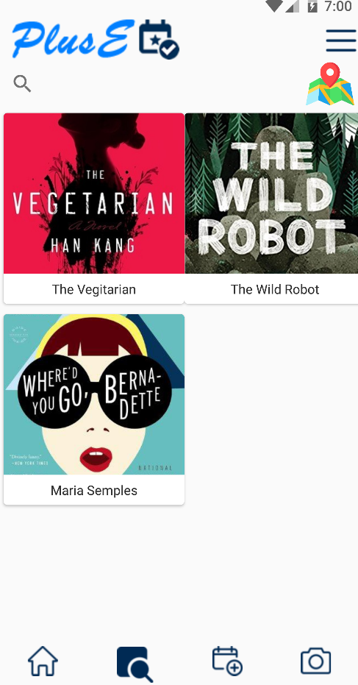 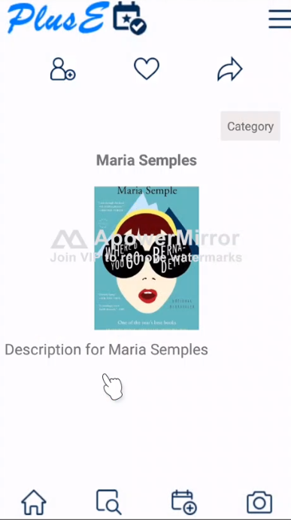

 | Datos de Salida
 | Visualización de actividades consultadas

 | Detalle del Flujo Normal
 | # Paso | Actor | Acción
 | 1 | Usuario | Visualización de los eventos creados por el usuario
 | 2 | Usuario | El usuario selecciona con un clik un evento y se carga el detalle
 | 3 | Usuario | Despues de ingresar el detalle tiene la opciones de compartir el evento con sus amigos, o en la aplicación o ponerlo como favorito

Excepciones | # Paso | Actor | Acción

Criterios de Aceptación

CONTROL DE CAMBIOS
Control de Aceptación | Aprobado Por | Cargo | Entidad | Fecha | Firmas
 | Carlos Parra | Docente | Universidad Javieriana | Marzo de 2020

Control de Cambios: Registro de Control (acumulativo) | Fecha | Quien solicita el cambio | Versión Actualizada Caso de Uso | Referencia de Cambio

